关系图
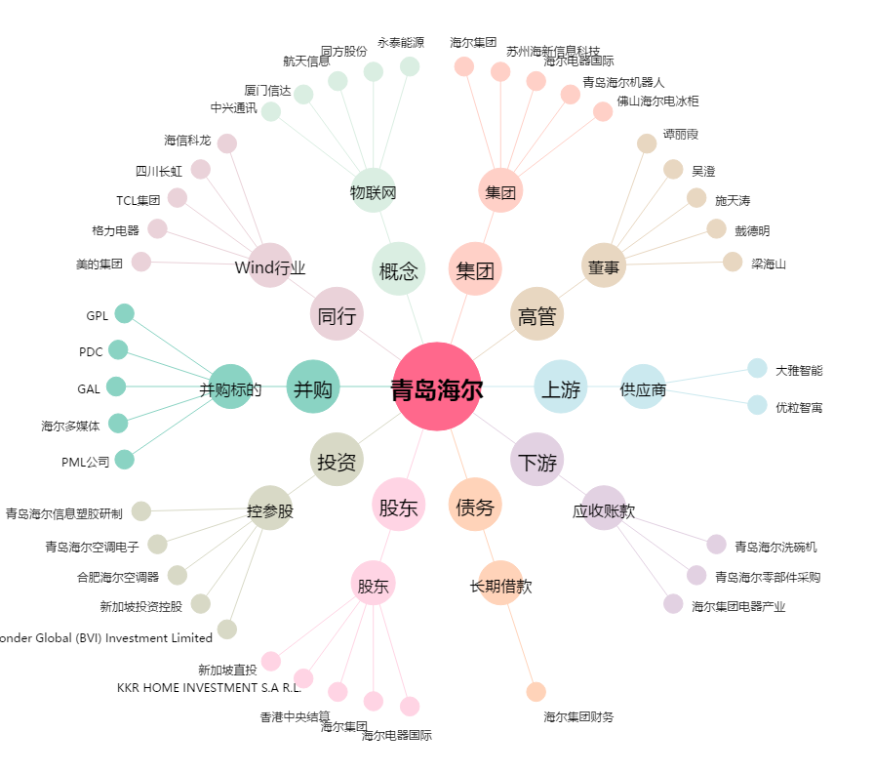
青岛海尔[600690.SH] - 关系概览图

